Jadalnia
Posiłek w szkole i w domu, moduł III
Wariant nr 2, 60 dzieci
Indeks | Kategoria | Nazwa | Ilość | Opis | Opis szczegółowy/Wymiar | Cena katalogowa brutto | Wartość | Zdjęcie
720411 | Krzesła | Dobre krzesło 4 | 30 | Wykonane zgodnie z normą PN-EN 1729-1:2007. Siedzisko oraz oparcie wykonano z tworzywa sztucznego. Nogi krzesła z profilu metlaowego, fi22-25mm (w zalezności od rozmiaru). Zatyczki z tworzywa chronią podłogę przed zarysowaniem. |  | 215.00 zł | 6,450.00 zł
720416 | Krzesła | Dobre krzesło 5 | 30 |  |  | 235.00 zł | 7,050.00 zł
718007 | Stoły | Stolik świetlicowy rozm.4 | 7 | Stelaż wykonany z z rury metlaowej fi 32 i 40x20mm. | 1200x800 | 409.90 zł | 2,869.30 zł | 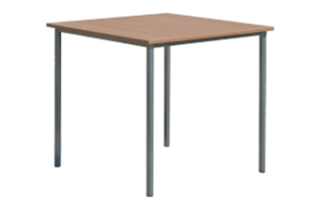
718008 | Stoły | Stolik świetlicowy rozm.5 | 8 |  |  | 409.90 zł | 3,279.20 zł
718028 | Dodatkowe wyposażenie | Czajnik elektryczny bezprzewodowy 1,8 l | 1 | * Obudowa oraz grzałka wykonane ze stali nierdzewnej * Uchwyt, pokrywka oraz podstawa z polipropylenu * Możliwość obrotu czajnika na podstawie o 360° * Grzałka umieszczona pod dnem zabezpieczona przed zakamienieniem, zwiększa żywotność czajnika * Lampka kontrolna informująca o włączeniu grzałki * Zewnętrzny wskaźnik poziomu wody w czajniku * Wewnętrzny wskaźnik maksymalnego poziomu wody * Automatyczne wyłączanie po zagotowaniu wody * Podwójna ochrona przed włączeniem na sucho * Przeznaczony wyłącznie do gotowania wody, gotowanie innych płynów może uszkodzić czajnik * | Pojemność (l): 1,8 / wymiary (mm): 221x163x(H)249 / moc (W): 1800 / napięcie (V): 230 | 134.90 zł | 134.90 zł | 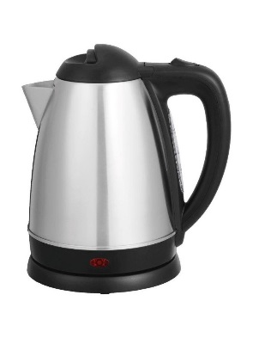
718029 | Zastawa stołowa | Sztućce Nóż stołowy - kpl.6 | 10 | * – Polerowane maszynowo* – Lustrzane wykończenie* – Sprzedawane wyłącznie w zestawie | ilość szt. w opak.: 6 szt. | 29.90 zł | 299.00 zł | 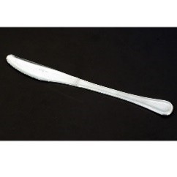
718030 | Zastawa stołowa | Sztućce Widelec stołowy kpl.6 | 10 | * – Polerowane maszynowo* – Lustrzane wykończenie* – Sprzedawane wyłącznie w zestawie | ilość szt. w opak.: 6 szt. | 23.90 zł | 239.00 zł | 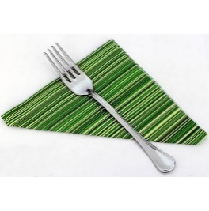
718031 | Zastawa stołowa | Sztućce Łyżka stołowa kpl.6 | 10 | * – Polerowane maszynowo* – Lustrzane wykończenie* – Sprzedawane wyłącznie w zestawie | ilość szt. w opak.: 6 szt. / Długość (mm): 197 | 23.90 zł | 239.00 zł
718032 | Zastawa stołowa | Sztućce Łyżeczka do herbaty/kawy - kpl.12 | 5 | * – Polerowane maszynowo* – Lustrzane wykończenie* – Sprzedawane wyłącznie w zestawie | ilość szt. w opak.: 12 szt. / Długość (mm): 131 | 42.90 zł | 214.50 zł | 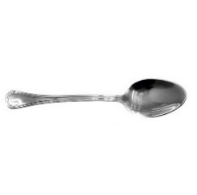
718034 | Zastawa stołowa | Dzbanek ARCOROC 1300ml | 6 | * - Wykonany z wysokiej jakości szkła sodowego * - Odporny na obicia i szok termiczny * - Nowoczesna technologia wykończenia krawędzi szkła * - Można myć w zmywarkach * - Cena podana za szt. * | Pojemność (l): 1,3 | 27.90 zł | 167.40 zł | 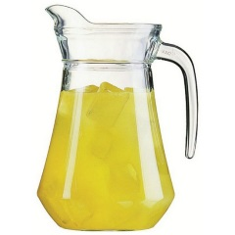
718035 | Zastawa stołowa | Talerz płytki TRIANON śr.195 | 60 | * - Wykonany z trwałego materiału Opal opatentowanego przez Arc International- Trzykrotnie większa odporność na stłuczenia niż porcelany- Idealna powierzchnia nawet po 2000 myciach w wybranych zmywarkach gastronomicznych- Sztaplowanie wybranych produktów pozwala na oszczędność miejsca- Możliwość piętrowania- Można użytkować w kuchenkach mikrofalowych- Cena podana za szt. | wymiary (mm): śr.195x(H)16 | 9.90 zł | 594.00 zł
718036 | Zastawa stołowa | Talerz płytki TRIANON śr.245 | 60 | * - Wykonany z trwałego materiału Opal opatentowanego przez Arc International- Trzykrotnie większa odporność na stłuczenia niż porcelany- Idealna powierzchnia nawet po 2000 myciach w wybranych zmywarkach gastronomicznych- Sztaplowanie wybranych produktów pozwala na oszczędność miejsca- Możliwość piętrowania- Można użytkować w kuchenkach mikrofalowych- Cena podana za szt. | wymiary (mm): śr.245x(H)24 | 11.90 zł | 714.00 zł | 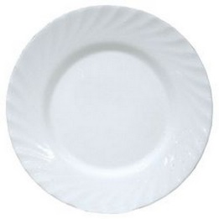
718037 | Zastawa stołowa | Talerz głęboki TRIANON 225mm | 60 | * - wykonany z trwałego materiału Opal opatentowanego przez Arc International - trzykrotnie większa odporność na stłuczenia niż porcelany - idealna powierzchnia nawet po 2000 myciach w wybranych zmywarkach gastronomicznych - sztaplowanie wybranych produktów pozwala na oszczędność miejsca - możliwość piętrowania - można użytkować w kuchenkach mikrofalowych | wymiary (mm): śr.225x(H)35 | 11.90 zł | 714.00 zł | 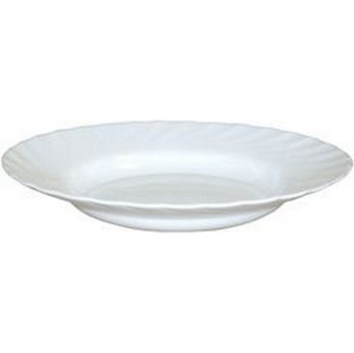
718038 | Zastawa stołowa | Półmisek owalny TRIANON 290x214x(H)22 | 4 | * - Wykonany z trwałego materiału Opal opatentowanego przez Arc International- Trzykrotnie większa odporność na stłuczenia niż porcelany- Idealna powierzchnia nawet po 2000 myciach w wybranych zmywarkach gastronomicznych- Sztaplowanie wybranych produktów pozwala na oszczędność miejsca- Możliwość piętrowania- Można użytkować w kuchenkach mikrofalowych- Cena podana za szt. | wymiary (mm): 290x214x(H)22 | 35.90 zł | 143.60 zł | 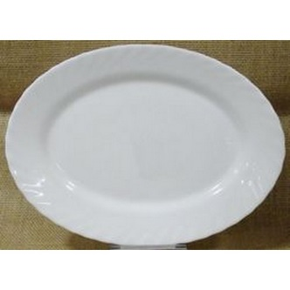
718039 | Zastawa stołowa | Półmisek owalny TRIANON 350x240x(H)26 | 4 | * - Wykonany z trwałego materiału Opal opatentowanego przez Arc International- Trzykrotnie większa odporność na stłuczenia niż porcelany- Idealna powierzchnia nawet po 2000 myciach w wybranych zmywarkach gastronomicznych- Sztaplowanie wybranych produktów pozwala na oszczędność miejsca- Możliwość piętrowania- Można użytkować w kuchenkach mikrofalowych- Cena podana za szt. | wymiary (mm): 350x240x(H)26 | 43.90 zł | 175.60 zł | 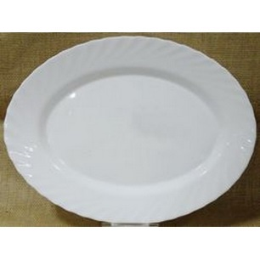
718040 | Zastawa stołowa | Rawierka TRIANON 220mm | 4 | * - wykonany z trwałego materiału Opal opatentowanego przez Arc International - trzykrotnie większa odporność na stłuczenia niż porcelany - idealna powierzchnia nawet po 2000 myciach w wybranych zmywarkach gastronomicznych - sztaplowanie wybranych produktów pozwala na oszczędność miejsca - możliwość piętrowania - można użytkować w kuchenkach mikrofalowych- Cena podana za szt. | wymiary (mm): 220x140x(H)28 | 21.90 zł | 87.60 zł | 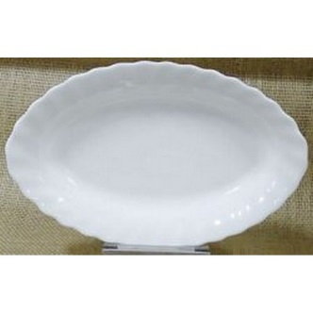
718041 | Zastawa stołowa | Kubek TRIANON 120mm | 60 | * - wykonany z trwałego materiału Opal opatentowanego przez Arc International - trzykrotnie większa odporność na stłuczenia niż porcelany - idealna powierzchnia nawet po 2000 myciach w wybranych zmywarkach gastronomicznych - sztaplowanie wybranych produktów pozwala na oszczędność miejsca - możliwość piętrowania - można użytkować w kuchenkach mikrofalowych - Cena podana za szt. | Pojemność (l): 0,290 / wymiary (mm): śr.82x(H)90 | 9.90 zł | 594.00 zł | 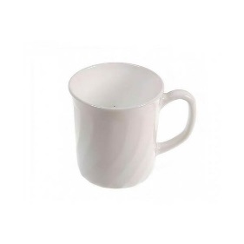
718042 | Zastawa stołowa | Waza na zupę 2,7 | 7 | * - Wykonana ze stali nierdzewnej * - Pokrywa z wycięciem na chochlę * - Można myć w zmywarkach* | średnica (mm): 270 / wysokość (mm): 120 / Pojemność (l): 2,7 | 169.90 zł | 1,189.30 zł
718044 | Dodatkowe wyposażenie | Termos z pompką | 5 | * - Wykonany ze stali nierdzewnej * - Podwójne ścianki * - Z pompką wykonaną z polipropylenu - do łatwego nalewania napojów * - Nie można myć w zmywarkach * | Pojemność (l): 2,2 | 159.90 zł | 799.50 zł | 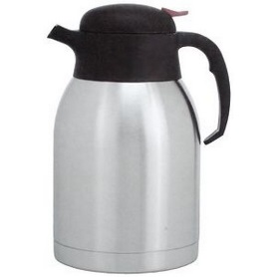
718045 | Dodatkowe wyposażenie | Koszyk do pieczywa - owalny | 8 | * - Wykonany z wzmocnionego polirattanu- Można myć w zmywarkach |  | 13.90 zł | 111.20 zł
718048 | Artykuły stołowe | Warniki do napojów o pojedynczych ściankach 10L | 1 | - * Wykonane ze stali nierdzewnej AISI 304 * Nienagrzewające się uchwyty oraz rączka pokrywy z polipropylenu * Pokrywa z bezpiecznym systemem zamykania typu „Twist-Lock” * Niekapiący kran z polipropylenu * Maksymalna wysokość podstawianego pod kran naczynia: 130 mm * Czytelny wskaźnik poziomu wody, wyrażony w litrach * Włącznik/wyłącznik zasilania z silikonową osłoną oraz obrotowe pokrętło do ustawiania żądanej temperatury * Temperatura sterowana za pomocą termostatu w zakresie: od 30 °C do 100°C * Automatyczne przełączanie funkcji grzania i podtrzymywania żądanej temperatury * Lampki kontrolne funkcji grzania i podtrzymywania temperatury * Grzałka umieszczona pod dnem zabezpieczona przed zakamienieniem * Zabezpieczenie przed przegrzaniem z ręcznym resetem * Urządzenia nie są przeznaczone do przygotowywania czekolady * | opis: / Pojemność (l): 10 / wymiary (mm): 310x330x(H)455 / moc (W): 1300 / napięcie (V): 230 | 649.90 zł | 649.90 zł
718049 | Artykuły stołowe | Warniki do napojów o pojedynczych ściankach 20L | 1 | - * Wykonane ze stali nierdzewnej AISI 304 * Nienagrzewające się uchwyty oraz rączka pokrywy z polipropylenu * Pokrywa z bezpiecznym systemem zamykania typu „Twist-Lock” * Niekapiący kran z polipropylenu * Maksymalna wysokość podstawianego pod kran naczynia: 130 mm * Czytelny wskaźnik poziomu wody, wyrażony w litrach * Włącznik/wyłącznik zasilania z silikonową osłoną oraz obrotowe pokrętło do ustawiania żądanej temperatury * Temperatura sterowana za pomocą termostatu w zakresie: od 30 °C do 100°C * Automatyczne przełączanie funkcji grzania i podtrzymywania żądanej temperatury * Lampki kontrolne funkcji grzania i podtrzymywania temperatury * Grzałka umieszczona pod dnem zabezpieczona przed zakamienieniem * Zabezpieczenie przed przegrzaniem z ręcznym resetem * Urządzenia nie są przeznaczone do przygotowywania czekolady * | opis: / Pojemność (l): 20 / wymiary (mm): 400x420x(H)475 / moc (W): 2250 / napięcie (V): 230 | 724.90 zł | 724.90 zł
718160 | Artykuły stołowe | Pojemnik termoizolacyjny GN 1/1 200 | 2 | * – Idealny do przenoszenia zarówno gorących, jak i zimnych produktów* – Wykonany z pianki polipropylenowej, charakteryzuje się wysokim* poziomem izolacji termicznej* – Odporność termiczna od -20°C do +110°C* – Posiada ergonomiczne uchwyty transportowe * | wymiary wewnętrzne (mm): 538x338x(H)234 / Długość (mm): 600 / szerokość (mm): 400 / wysokość (mm): 286 / Pojemność (l): 40 | 116.90 zł | 233.80 zł
718161 | Artykuły stołowe | Termos do transportu żywności 10 litrów | 1 | - * Przestrzeń między ściankami wypełniona specjalnym tworzywem izolującym, co zapewnia utrzymanie temperatury potrawy od 6 do 8 godzin * Podwójna pokrywa zabezpieczona uszczelką wyposażona w 6 zatrzasków * Wentyl odpowietrzający * Ergonomiczne uchwyty transportowe * Podstawa otoczona elastycznym tworzywem zabezpiecza przed uszkodzeniem termosu i podłogi * Możliwość piętrowania modeli do 35 l * | Pojemność (l): 10 / wymiary (mm): śr. 330x(H)220 | 725.90 zł | 725.90 zł
718162 | Artykuły stołowe | Termos do transportu żywności z kranem | 1 | - * – Przestrzeń między ściankami wypełniona specjalnym* tworzywem izolującym, co zapewnia utrzymanie* temperatury potrawy od 6 do 8 godzin* – Podwójna pokrywa zabezpieczona uszczelką wyposażona* w 6 zatrzasków* – Wentyl odpowietrzający* – Kran ze stali nierdzewnej* – Ergonomiczne uchwyty transportowe* – Podstawa otoczona elastycznym tworzywem zabezpiecza* przed uszkodzeniem termosu i podłogi* – Możliwość piętrowania modeli do 35 l | Pojemność (l): 10 / wymiary (mm): śr. 330x(H)220 | 845.90 zł | 845.90 zł
718066 | Stoły | Stół cateringowy 1220x610x(h)740 | 1 | * - Wielofunkcyjne meble składane przeznaczone do użytku na zewnątrz i wewnątrz pomieszczeń* - Idealne na targi, konferencje, imprezy plenerowe, cateringowe, wypoczynek na świeżym powietrzu, wynajem itp.* - Blaty z polietylenu HDPE* - Konstrukcja wykonana z profili metalowych odpornych na korozję (stal węglowa)* - Łatwe magazynowanie i przenoszenie* - Łatwe w czyszczeniu i odporne na zabrudzenia* | Długość (mm): 1220 / szerokość (mm): 610 / wysokość (mm): 740 | 349.90 zł | 349.90 zł | 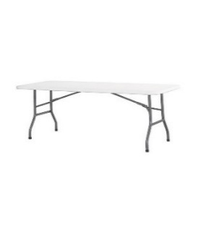
718067 | Krzesła | Krzesło cateringowe - białe 540x440x(h)840 mm | 1 | * - Wielofunkcyjne meble składane przeznaczone do użytku na zewnątrz i wewnątrz pomieszczeń* - Idealne na targi, konferencje, imprezy plenerowe, cateringowe, wypoczynek na świeżym powietrzu, wynajem itp.* - Konstrukcja wykonana z profili metalowych odpornych na korozję (stal węglowa)* - Łatwe magazynowanie i przenoszenie* - Łatwe w czyszczeniu i odporne na zabrudzenia* | Długość (mm): 540 / szerokość (mm): 440 / wysokość (mm): 840 | 183.90 zł | 183.90 zł | 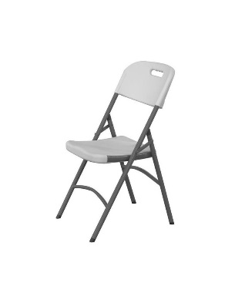
718046 | Dodatkowe wyposażenie | Taca z polipropylenu | 10 | * - | wymiary (mm): 265x345 / kolor: szary | 25.90 zł | 259.00 zł | 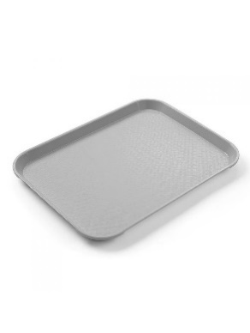
718047 | Zastawa stołowa | Pojemnik na sztućce | 4 | * Wykonany z polietylenu * 4 - częściowy * | wymiary (mm): 520x290x(H)95 / kolor: szary | 33.90 zł | 135.60 zł | 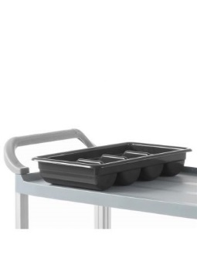
718061 | Dodatkowe wyposażenie | Wózek 2-półkowy | 1 | – Idealne do rozwałkowywania zimnego ciasta do pizzy,makaronu i pierogów – Nie nagrzewają ciasta podczas pracy – Znacznie zmniejsza czas pracy personelu – Wykonana ze stali nierdzewnej – Dwie pary regulowanych wałków do ustawienia grubości ciasta 0-4 mm i nadania mu okrągłego kształtu (dla modelu 226612 – jedna para wałków) – Osobne osłony wałków dla łatwej i bezpiecznej pracy * - Wykonany ze stali nierdzewnej- 2 półki wyłożone od spodu materiałem dźwiękochłonnym- Odległość między półkami 550 mm* - Maksymalne równomierne obciążenie półki - 75 kg* - Wyposażony w 4 skrętne kółka, 2 z hamulcami- Zaokrąglone krawędzie- Do samodzielnego montażu* | opis: blaty 830x510 | 629.90 zł | 629.90 zł | 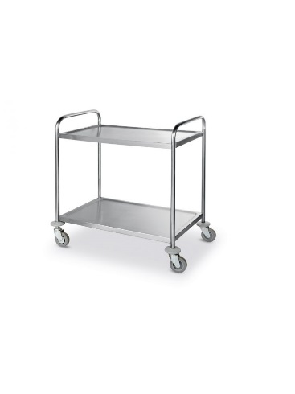
751704 | Dodatkowe wyposażenie | Kosz pedałowy okrągły z wkładem 20l | 1 | - * - Korpus ze stali nierdzewnej * - Powierzchnia zewnętrzna polerowana * - Wygodne, higieniczne otwieranie * - Pedał z nakładką antypoślizgową * - Innowacyjny mechanizm „click lock” blokujący klapę kosza po otwarciu * - Wewnętrzny elastyczny kosz z polipropylenu wyposażony w podwójną rączkę służącą jako blokada worka na śmieci | Pojemność (l): 20 | 159.90 zł | 159.90 zł | 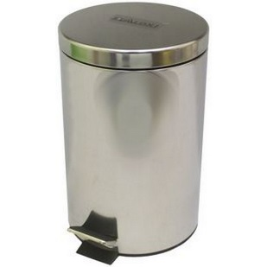
751705 | Dodatkowe wyposażenie | Wózek do sprzątania dwu wiaderkowy | 1 | Materiał: polipropylen Uchwyt prowadzący: metalowy Osłony boczne: 4 sztuki Kółka samoskrętne: 4 sztuki Średnica kółek: 7 cm Metalowe ramię wyciskarki zakończone rękojeścią Wiadra: 1x czerwone 17 L z podziałką / 1x niebieskie 17 L z podziałką 1x wyciskarka mopów 1x mop płaski o szerokości 40 cm z uchwytem speedy i kijem | Wymiary wózka: szerokość: 45 cm, głębokość: 51 cm, wysokość : 51 cm | 819.90 zł | 819.90 zł | 
 |  |  |  |  |  |  | 31,783.60 zł

